상품제안서
[최고급형]알베로 투톤 32절 특안식 다이어리 | 상품코드: F20531

 |  |  |  |  |  |  | 02-412-0044 | www.easy1.co.kr
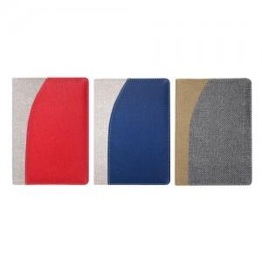

【상세/제작정보】 | 내지- 기본 노트식

【인쇄/포장옵션】 | 불박, 금박, 은박 / 포장불가능

【공급단가】 | 수량 | 100~ | 300~ | 500~ | 1,000~ | 3,000~
*VAT별도 | 단가 | 9,230원 | 9,080원 | 8,870원 | 8,520원 | 8,160원

【상품 URL】 | http://www.easy1.co.kr/src/goods_detail.php?gdno=20531

